상품제안서
uni 제트스트림 멀티4in1볼펜 0.7 | 상품코드: S43595

 |  |  |  |  |  |  | 02-713-8555 | www.synergygift.co.kr
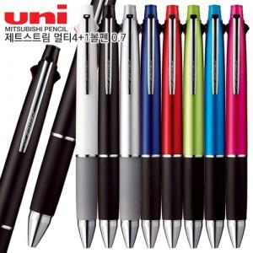

【상세/제작정보】

【인쇄/포장옵션】 | 실크 / 포장불가능

【공급단가】 | 수량 | 30~ | 100~ | 300~ | 500~ | 1,000~
*VAT별도 | 단가 | 10,180원 | 9,590원 | 9,230원 | 8,970원 | 8,800원

【상품 URL】 | https://www.synergygift.co.kr:443/src/goods_detail.php?gdno=43595

